Sheet1
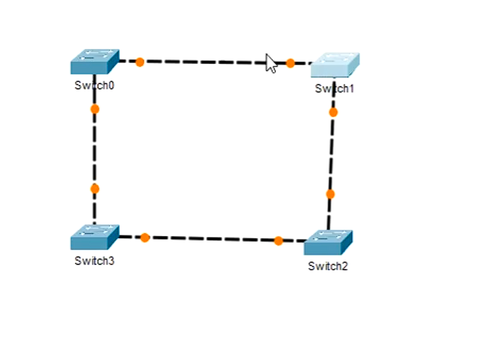
 | Od te petlje, Switch-evi će napraviti stablo.
 | Znači, spanning-tree protocol je po default-u već aktiviran jer mi ništa nismo radili na tim Switch-evima..

Odluka o tome, koji port će biti blokiran, sasvim je slučajna:
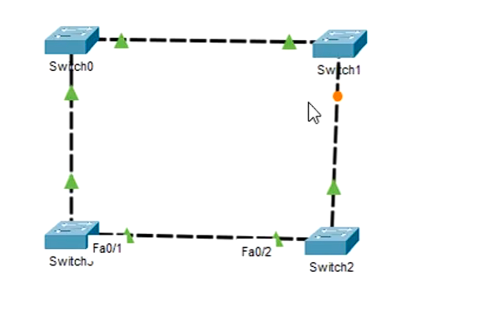

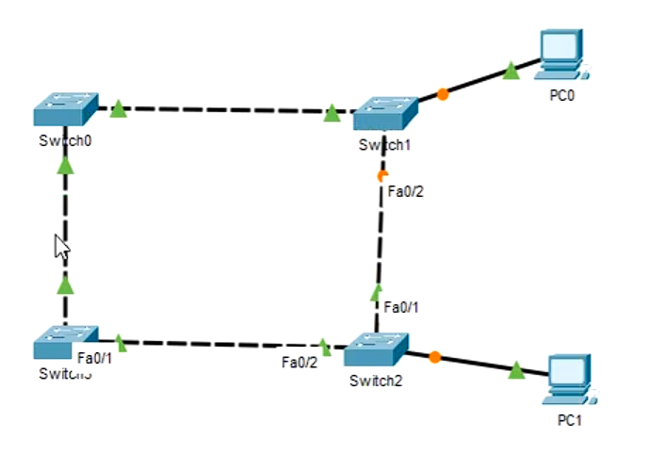
U praksi, to znači ovako:
 | Putanja ping(Pc0 na Pc1) se odvija Switch1 pa Switch0 pa Switch3 pa Switch2 i onda stiže paket na PC1..
 | NIKADA SAOBRAĆAJ NEĆE IĆI Switch1 pa Switch2!!

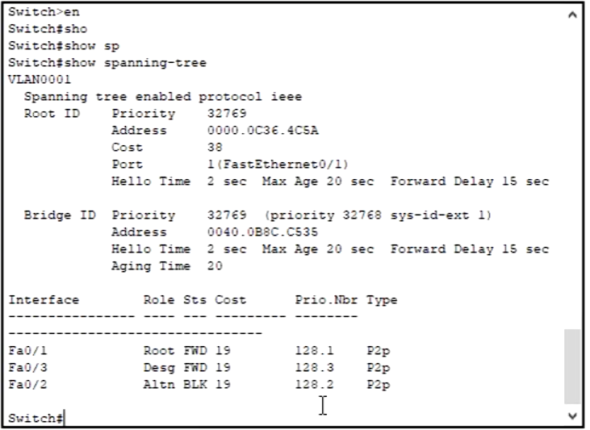
 | Šta se zapravo desilo na Switch uređajima, možemo da vidimo pomoću sljedećih komandi:
 |  |  |  | enable
 |  |  |  | show spanning-tree

 | 1. Sekcija, to su podaci o root Switch uređaju..

 | 2. Sekcija, podaci o Switch uređaju..

 | 3. sekcija je lista njegovih interfejsa i stanja u kojem se oni nalaze..

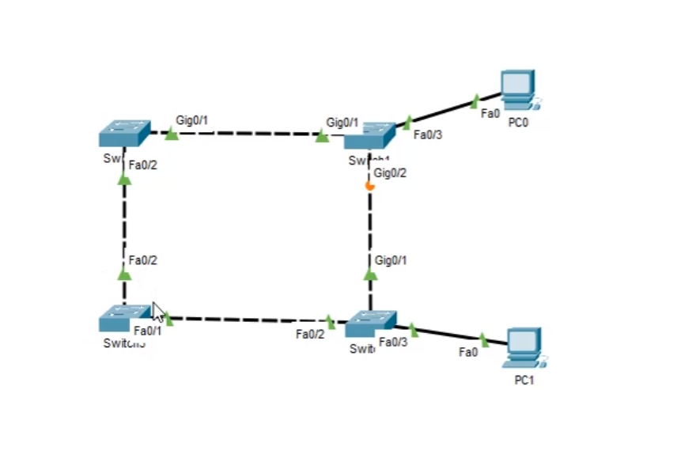
 |  |  | RootSwitch je ostao nepromjenjen, čak iako smo umjesto FastEthernet kablova
 |  |  | postavili Gigabit-ne kablove..

 |  |  | Situacija nije dobra, jer ja kao Networking Administrator više želim da mi se saobraćaj
 |  |  | odvija preko Gigabit-nih kablova!!

 |  |  | Topologija nije optimalna znali, a moj posao je da ispravim tu situaciju!!
 |  |  | Postavlja se onda pitanje "Kako se to radi!?"

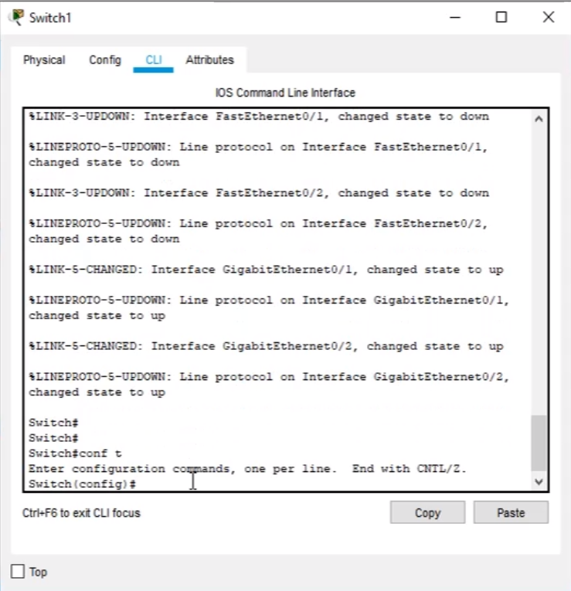
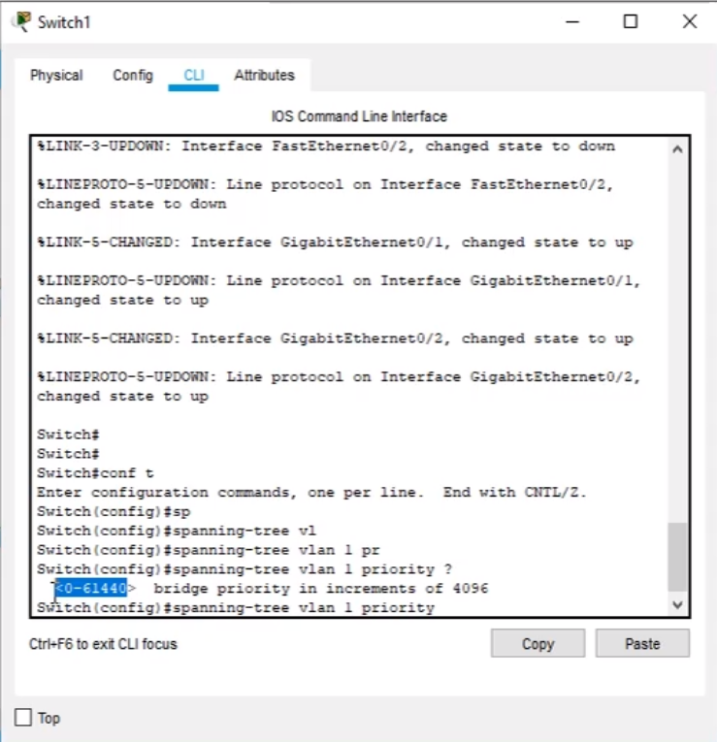

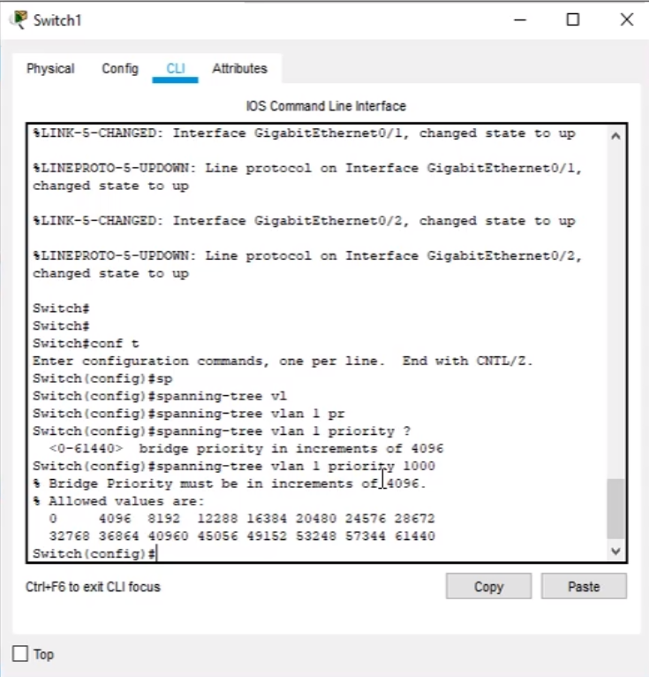
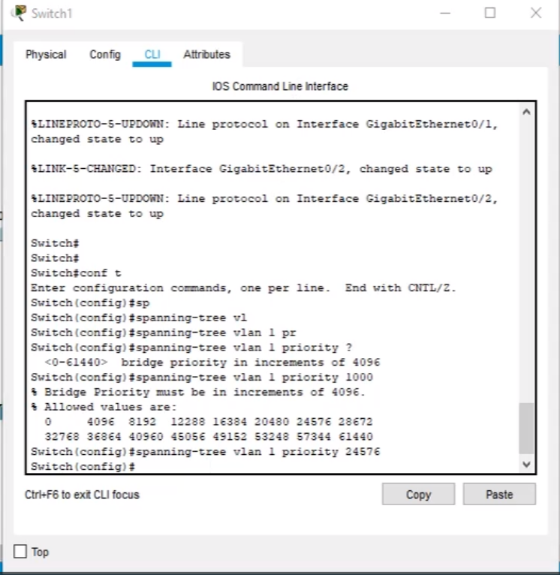

Rezultat Izmjene:
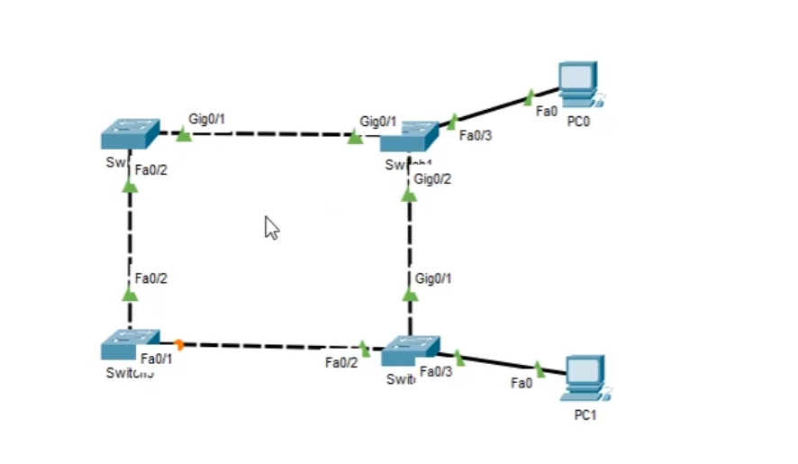

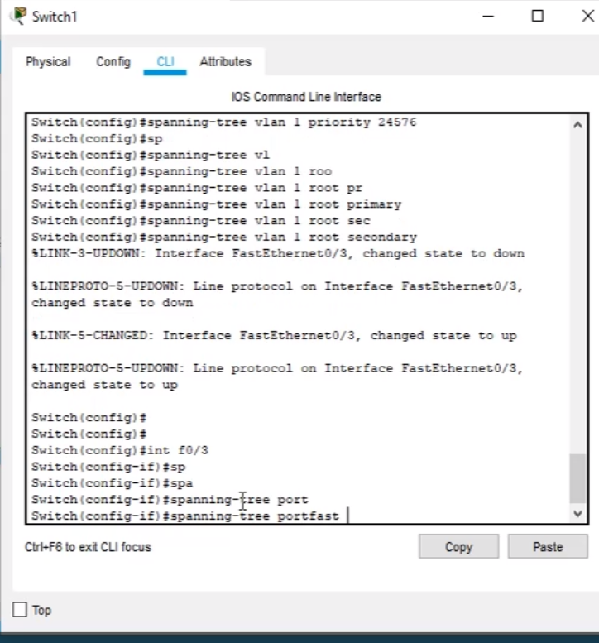

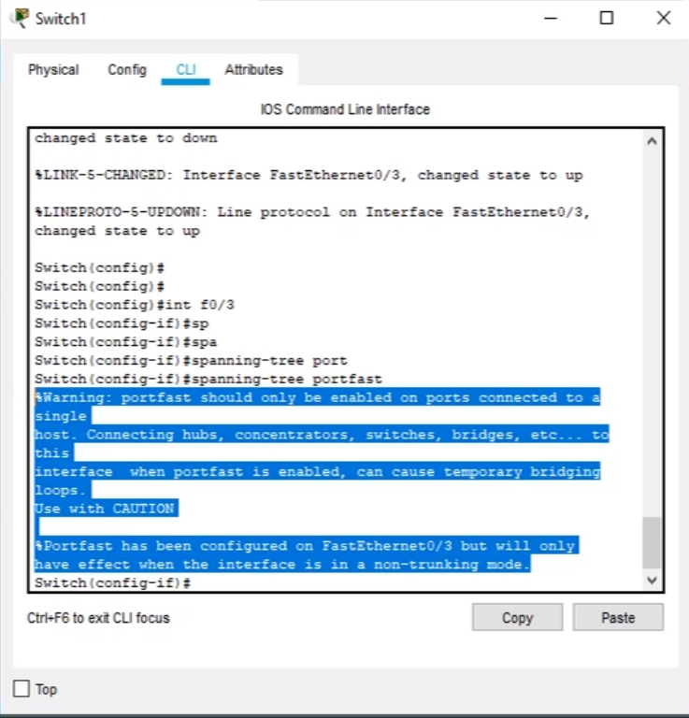

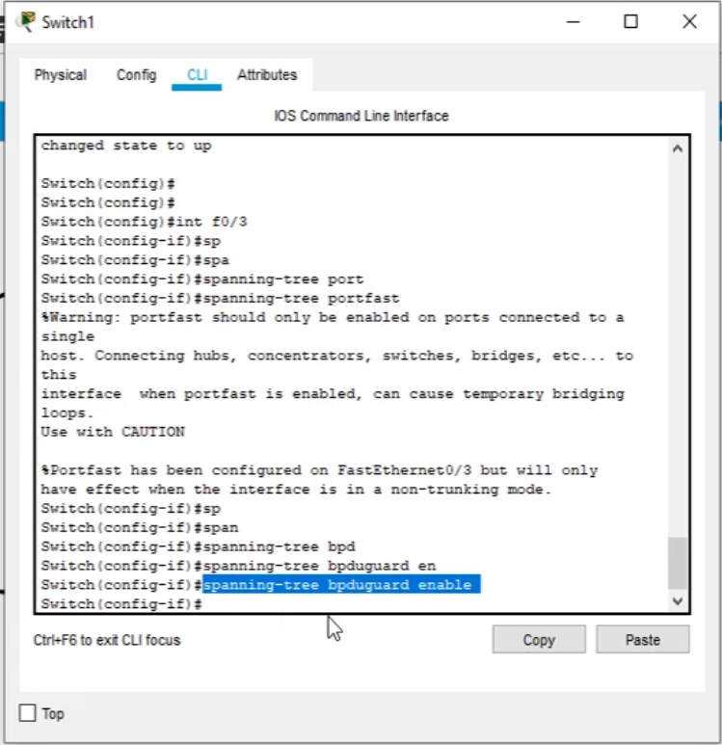

 |  | Komande:
 |  | config t
 |  | int f0/3
 |  | spanning-tree portfast
 |  | spanning-tree bpdguard enable

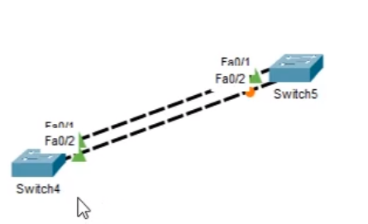

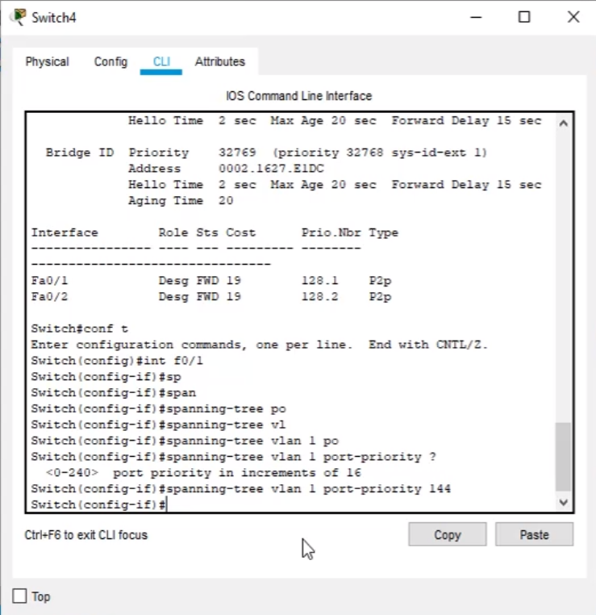

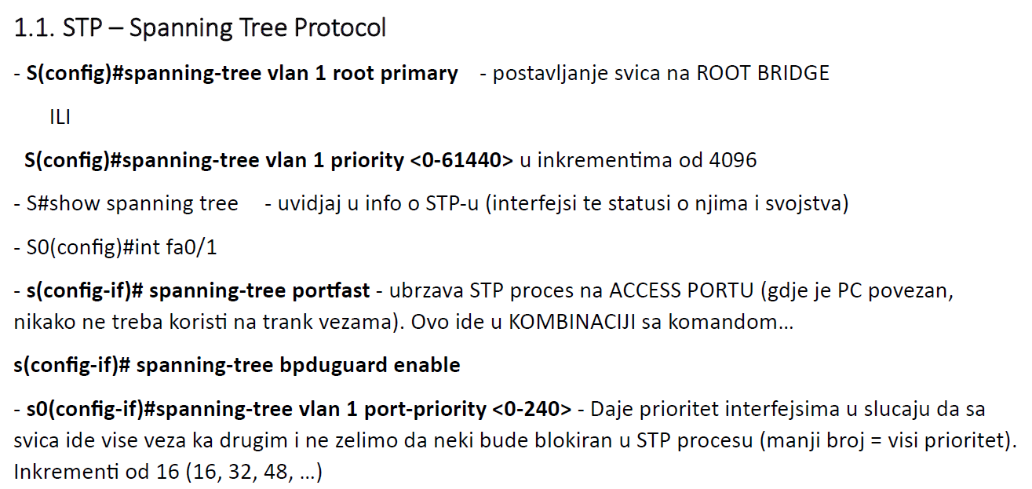
Naučene komande:

